关系图
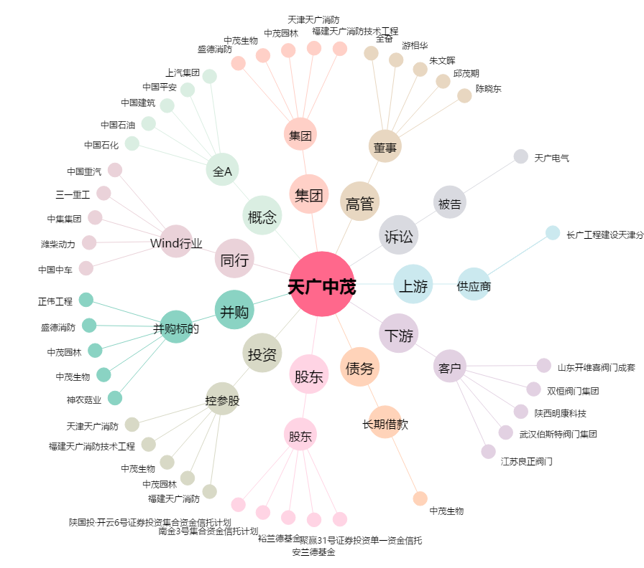
天广中茂[002509.SZ] - 关系概览图

